了解范畴
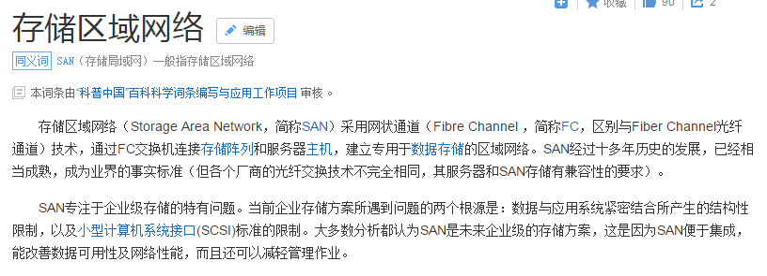
标题 | 简述
jmobile | 移动开发工具
nginx
SAN

